E-OKULDAN YAPIŞTIR
E OKUL LİSTESİ KOPYALAMA BÖLÜMÜ (TABLONUN ALTINDAKİ AÇIKLAMAYA BAKINIZ.)

NO: | ADI VE SOYADI | 1.Sınav | 2.Sınav | 1.Proje | 2.Proje | 1.Ders Kat. | 2.Ders Kat. | 3.Ders Kat. | Ortalama | Puan

 |  | AÇIKLAMA: E okul listesini seçiyoruz ve sağ tıklayıp kopyala diyoruz.
 |  | Ardından şekildeki gibi hücremize sağtıklayıp özel yapıştırı tıklayıp metin seçiyoruz.
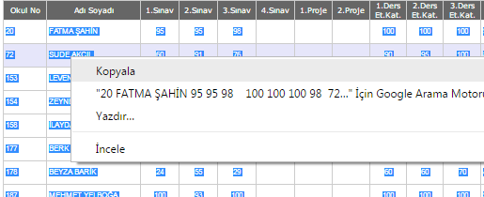
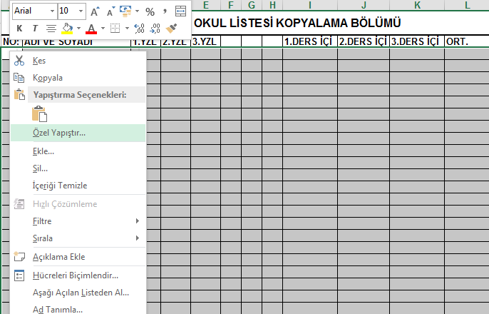

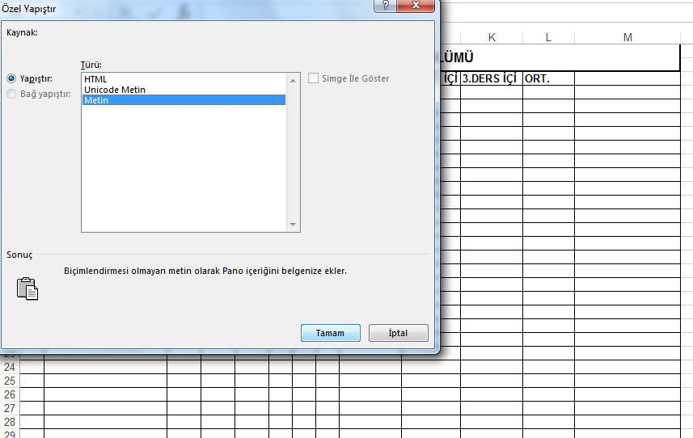

Bu sayfaya e-okuldan kopyalayıp yapıştırdığınız notlar, diğer sayfada ölçek olarak karşınıza çıkacaktır.

